EnglishNew
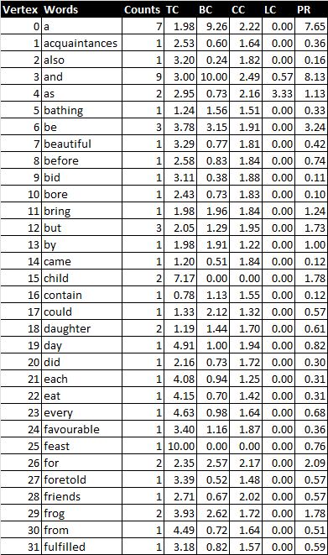
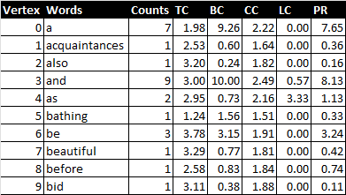
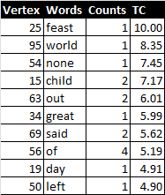
Vertex | Words | Counts | TC | BC | CC | LC | PR
35 | ground | 1 | 3.67 | 0.60 | 2.00 | 10.00 | 0.55
87 | water | 1 | 3.67 | 0.60 | 2.00 | 10.00 | 0.55
90 | when | 1 | 4.03 | 0.00 | 1.82 | 10.00 | 0.69
4 | as | 2 | 2.95 | 0.73 | 2.16 | 3.33 | 1.13
48 | king | 2 | 2.66 | 5.79 | 2.10 | 1.67 | 1.78
77 | them | 3 | 2.90 | 5.03 | 2.40 | 1.00 | 2.70
67 | queen | 3 | 2.89 | 3.09 | 1.88 | 1.00 | 1.53
3 | and | 9 | 3.00 | 10.00 | 2.49 | 0.57 | 8.13
39 | he | 4 | 2.42 | 3.68 | 2.07 | 0.48 | 2.38
75 | the | 9 | 4.34 | 9.19 | 2.20 | 0.44 | 10.00
36 | had | 4 | 3.44 | 5.32 | 2.48 | 0.36 | 3.82
74 | that | 4 | 3.73 | 3.49 | 2.19 | 0.36 | 5.12
84 | to | 6 | 3.80 | 7.48 | 2.28 | 0.18 | 5.54
34 | great | 1 | 5.99 | 0.32 | 10.00 | 0.00 | 0.61
56 | of | 4 | 5.19 | 6.21 | 2.37 | 0.00 | 6.03
0 | a | 7 | 1.98 | 9.26 | 2.22 | 0.00 | 7.65
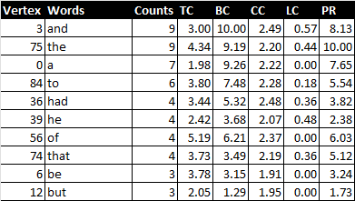
26 | for | 2 | 2.35 | 2.57 | 2.17 | 0.00 | 2.09
37 | happened | 2 | 2.36 | 1.07 | 2.07 | 0.00 | 0.72
79 | they | 2 | 3.52 | 1.48 | 2.05 | 0.00 | 1.85
46 | joy | 1 | 2.67 | 0.78 | 2.02 | 0.00 | 0.70
28 | friends | 1 | 2.71 | 0.67 | 2.02 | 0.00 | 0.57
88 | we | 1 | 3.59 | 0.64 | 2.01 | 0.00 | 0.69
47 | kind | 1 | 3.39 | 1.38 | 2.01 | 0.00 | 0.59
12 | but | 3 | 2.05 | 1.29 | 1.95 | 0.00 | 1.73
80 | thirteen | 1 | 3.60 | 1.00 | 1.94 | 0.00 | 0.35
19 | day | 1 | 4.91 | 1.00 | 1.94 | 0.00 | 0.82
59 | one | 1 | 4.84 | 0.74 | 1.94 | 0.00 | 0.68
63 | out | 2 | 6.01 | 2.45 | 1.93 | 0.00 | 1.93
6 | be | 3 | 3.78 | 3.15 | 1.91 | 0.00 | 3.24
9 | bid | 1 | 3.11 | 0.38 | 1.88 | 0.00 | 0.11
69 | said | 2 | 5.62 | 1.65 | 1.87 | 0.00 | 1.30
24 | favourable | 1 | 3.40 | 1.16 | 1.87 | 0.00 | 0.36
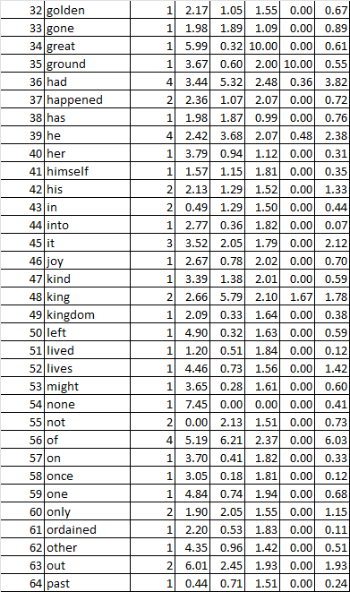
8 | before | 1 | 2.58 | 0.83 | 1.84 | 0.00 | 0.74
11 | bring | 1 | 1.98 | 1.96 | 1.84 | 0.00 | 1.24
14 | came | 1 | 1.20 | 0.51 | 1.84 | 0.00 | 0.12
51 | lived | 1 | 1.20 | 0.51 | 1.84 | 0.00 | 0.12
10 | bore | 1 | 2.43 | 0.73 | 1.83 | 0.00 | 0.10
61 | ordained | 1 | 2.20 | 0.53 | 1.83 | 0.00 | 0.11
57 | on | 1 | 3.70 | 0.41 | 1.82 | 0.00 | 0.33
2 | also | 1 | 3.20 | 0.24 | 1.82 | 0.00 | 0.16
44 | into | 1 | 2.77 | 0.36 | 1.82 | 0.00 | 0.07
96 | would | 1 | 4.10 | 0.75 | 1.82 | 0.00 | 1.45
58 | once | 1 | 3.05 | 0.18 | 1.81 | 0.00 | 0.12
7 | beautiful | 1 | 3.29 | 0.77 | 1.81 | 0.00 | 0.42
41 | himself | 1 | 1.57 | 1.15 | 1.81 | 0.00 | 0.35
65 | plates | 1 | 2.26 | 1.06 | 1.81 | 0.00 | 0.81
94 | women | 1 | 3.93 | 0.76 | 1.80 | 0.00 | 0.72
45 | it | 3 | 3.52 | 2.05 | 1.79 | 0.00 | 2.12
78 | there | 3 | 0.41 | 2.63 | 1.76 | 0.00 | 1.59
29 | frog | 2 | 3.93 | 2.62 | 1.72 | 0.00 | 1.78
20 | did | 1 | 2.16 | 0.73 | 1.72 | 0.00 | 0.30
98 | yet | 1 | 3.26 | 0.48 | 1.72 | 0.00 | 0.36
72 | so | 2 | 2.85 | 1.63 | 1.72 | 0.00 | 1.42
18 | daughter | 2 | 1.19 | 1.44 | 1.70 | 0.00 | 0.61
68 | relations | 1 | 2.42 | 0.65 | 1.70 | 0.00 | 0.38
89 | were | 1 | 2.01 | 0.98 | 1.65 | 0.00 | 0.12
23 | every | 1 | 4.63 | 0.98 | 1.64 | 0.00 | 0.68
1 | acquaintances | 1 | 2.53 | 0.60 | 1.64 | 0.00 | 0.36
49 | kingdom | 1 | 2.09 | 0.33 | 1.64 | 0.00 | 0.38
30 | from | 1 | 4.49 | 0.72 | 1.64 | 0.00 | 0.51
50 | left | 1 | 4.90 | 0.32 | 1.63 | 0.00 | 0.59
70 | shall | 1 | 3.79 | 1.00 | 1.62 | 0.00 | 0.82
53 | might | 1 | 3.65 | 0.28 | 1.61 | 0.00 | 0.60
91 | who | 1 | 4.26 | 0.19 | 1.59 | 0.00 | 0.10
31 | fulfilled | 1 | 3.18 | 0.82 | 1.57 | 0.00 | 0.59
71 | shalt | 1 | 1.98 | 1.94 | 1.57 | 0.00 | 1.18
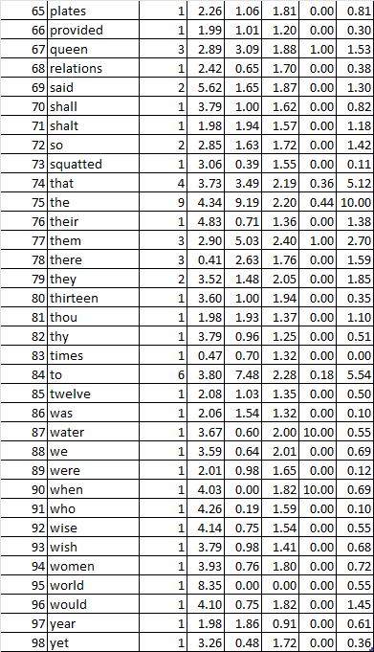
52 | lives | 1 | 4.46 | 0.73 | 1.56 | 0.00 | 1.42
73 | squatted | 1 | 3.06 | 0.39 | 1.55 | 0.00 | 0.11
16 | contain | 1 | 0.78 | 1.13 | 1.55 | 0.00 | 0.12
60 | only | 2 | 1.90 | 2.05 | 1.55 | 0.00 | 1.15
32 | golden | 1 | 2.17 | 1.05 | 1.55 | 0.00 | 0.67
92 | wise | 1 | 4.14 | 0.75 | 1.54 | 0.00 | 0.55
42 | his | 2 | 2.13 | 1.29 | 1.52 | 0.00 | 1.33
5 | bathing | 1 | 1.24 | 1.56 | 1.51 | 0.00 | 0.33
64 | past | 1 | 0.44 | 0.71 | 1.51 | 0.00 | 0.24
55 | not | 2 | 0.00 | 2.13 | 1.51 | 0.00 | 0.73
43 | in | 2 | 0.49 | 1.29 | 1.50 | 0.00 | 0.44
27 | foretold | 1 | 3.39 | 0.52 | 1.48 | 0.00 | 0.57
62 | other | 1 | 4.35 | 0.96 | 1.42 | 0.00 | 0.51
22 | eat | 1 | 4.15 | 0.70 | 1.42 | 0.00 | 0.31
93 | wish | 1 | 3.79 | 0.98 | 1.41 | 0.00 | 0.68
81 | thou | 1 | 1.98 | 1.93 | 1.37 | 0.00 | 1.10
76 | their | 1 | 4.83 | 0.71 | 1.36 | 0.00 | 1.38
85 | twelve | 1 | 2.08 | 1.03 | 1.35 | 0.00 | 0.50
86 | was | 1 | 2.06 | 1.54 | 1.32 | 0.00 | 0.10
83 | times | 1 | 0.47 | 0.70 | 1.32 | 0.00 | 0.00
17 | could | 1 | 1.33 | 2.12 | 1.32 | 0.00 | 0.57
21 | each | 1 | 4.08 | 0.94 | 1.25 | 0.00 | 0.31
82 | thy | 1 | 3.79 | 0.96 | 1.25 | 0.00 | 0.51
13 | by | 1 | 1.98 | 1.91 | 1.22 | 0.00 | 1.00
66 | provided | 1 | 1.99 | 1.01 | 1.20 | 0.00 | 0.30
40 | her | 1 | 3.79 | 0.94 | 1.12 | 0.00 | 0.31
33 | gone | 1 | 1.98 | 1.89 | 1.09 | 0.00 | 0.89
38 | has | 1 | 1.98 | 1.87 | 0.99 | 0.00 | 0.76
97 | year | 1 | 1.98 | 1.86 | 0.91 | 0.00 | 0.61
25 | feast | 1 | 10.00 | 0.00 | 0.00 | 0.00 | 0.76
95 | world | 1 | 8.35 | 0.00 | 0.00 | 0.00 | 0.55
54 | none | 1 | 7.45 | 0.00 | 0.00 | 0.00 | 0.41
15 | child | 2 | 7.17 | 0.00 | 0.00 | 0.00 | 1.78

German
Vertex | Words | Counts | TC | BC | CC | LC | PR | Column1
26 | ein | 7 | 6.90 | 10.00 | 2.19 | 0.66 | 10.00 | a
84 | und | 7 | 6.85 | 9.90 | 2.51 | 0.77 | 8.35 | and
21 | die | 4 | 6.59 | 3.37 | 1.56 | 0.00 | 4.49 | her
27 | eine | 3 | 7.07 | 2.93 | 1.73 | 0.00 | 4.17 | a
16 | dass | 2 | 6.69 | 1.55 | 1.84 | 0.00 | 2.91 | that
74 | sie | 2 | 7.07 | 1.56 | 1.44 | 0.00 | 2.81 | she
44 | hatte | 2 | 7.08 | 1.85 | 1.75 | 0.00 | 2.81 | had
106 | zu | 3 | 6.42 | 4.38 | 1.65 | 4.00 | 2.77 | to
15 | das | 2 | 6.91 | 2.42 | 1.94 | 0.00 | 2.75 | the
58 | königin | 3 | 6.41 | 2.84 | 1.78 | 0.00 | 2.67
75 | so | 2 | 6.86 | 1.18 | 1.60 | 0.00 | 2.67
87 | von | 2 | 7.37 | 1.18 | 1.17 | 0.00 | 2.64
19 | dem | 2 | 7.07 | 1.69 | 1.54 | 0.00 | 2.59
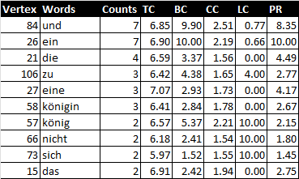
56 | kind | 2 | 7.25 | 1.43 | 1.70 | 0.00 | 2.52 | child
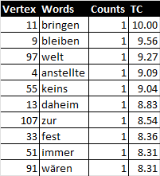
89 | war | 2 | 6.78 | 1.64 | 1.95 | 0.00 | 2.18
57 | könig | 2 | 6.57 | 5.37 | 2.21 | 10.00 | 2.15 | king
37 | frosch | 2 | 6.80 | 1.19 | 1.39 | 0.00 | 2.15
22 | doch | 1 | 6.86 | 1.17 | 1.83 | 0.00 | 1.86
100 | wir | 1 | 6.82 | 1.17 | 1.58 | 0.00 | 1.81
66 | nicht | 2 | 6.18 | 2.41 | 1.54 | 10.00 | 1.80 | not
98 | wenn | 1 | 6.78 | 1.18 | 1.38 | 0.00 | 1.75
25 | ehe | 1 | 6.84 | 1.35 | 1.84 | 0.00 | 1.75
20 | der | 2 | 6.44 | 0.76 | 1.95 | 0.00 | 1.72
1 | ach | 1 | 6.74 | 1.18 | 1.23 | 0.00 | 1.68
99 | werden | 1 | 6.79 | 1.36 | 1.58 | 0.00 | 1.68
11 | bringen | 1 | 10.00 | 0.00 | 0.00 | 0.00 | 1.62
60 | kroch | 1 | 6.89 | 0.59 | 2.05 | 0.00 | 1.61
24 | du | 1 | 7.04 | 0.59 | 1.50 | 0.00 | 1.61
80 | tag | 1 | 6.70 | 1.19 | 1.11 | 0.00 | 1.59
17 | dazu | 1 | 6.82 | 0.40 | 1.82 | 0.00 | 1.59
30 | erfüllt | 1 | 6.74 | 1.36 | 1.39 | 0.00 | 1.59
29 | er | 2 | 5.86 | 1.75 | 1.27 | 0.00 | 1.57
97 | welt | 1 | 9.27 | 0.21 | 10.00 | 0.00 | 1.53 | world
9 | bleiben | 1 | 9.56 | 0.00 | 0.00 | 0.00 | 1.53
62 | land | 1 | 6.93 | 0.60 | 1.72 | 0.00 | 1.51
102 | wirst | 1 | 7.00 | 0.60 | 1.31 | 0.00 | 1.51
4 | anstellte | 1 | 9.09 | 0.00 | 0.00 | 0.00 | 1.51
54 | jeden | 1 | 6.66 | 1.19 | 1.01 | 0.00 | 1.50
34 | frauen | 1 | 6.74 | 0.40 | 1.55 | 0.00 | 1.50
101 | wird | 1 | 6.69 | 1.37 | 1.24 | 0.00 | 1.50
76 | sollten | 1 | 6.93 | 0.34 | 1.39 | 0.00 | 1.48
94 | weil | 1 | 5.12 | 1.54 | 1.14 | 0.00 | 1.46
81 | teller | 1 | 7.09 | 1.15 | 1.50 | 0.00 | 1.46
73 | sich | 2 | 5.97 | 1.52 | 1.55 | 10.00 | 1.45 | itself
107 | zur | 1 | 8.54 | 0.42 | 6.67 | 0.00 | 1.42
13 | daheim | 1 | 8.83 | 0.21 | 10.00 | 0.00 | 1.42 | home
36 | freunde | 1 | 6.71 | 0.59 | 2.05 | 0.00 | 1.40
3 | ans | 1 | 6.98 | 0.60 | 1.49 | 0.00 | 1.40
85 | vergeht | 1 | 6.97 | 0.60 | 1.17 | 0.00 | 1.39
33 | fest | 1 | 8.36 | 0.21 | 10.00 | 0.00 | 1.39 | party
95 | weisen | 1 | 6.66 | 0.41 | 1.36 | 0.00 | 1.38
79 | sprachen | 1 | 6.62 | 1.19 | 0.93 | 0.00 | 1.38
103 | wunsch | 1 | 6.63 | 1.37 | 1.12 | 0.00 | 1.38
55 | keins | 1 | 9.04 | 0.00 | 0.00 | 0.00 | 1.36
5 | auch | 1 | 6.65 | 0.40 | 1.37 | 0.00 | 1.36
69 | sass | 1 | 6.63 | 0.75 | 1.58 | 0.00 | 1.36
32 | essen | 1 | 7.00 | 0.34 | 1.23 | 0.00 | 1.36
68 | reiche | 1 | 4.39 | 1.34 | 1.03 | 0.00 | 1.34
42 | goldene | 1 | 7.11 | 0.97 | 1.32 | 0.00 | 1.34
40 | geschah | 1 | 6.88 | 0.94 | 2.03 | 0.00 | 1.33
70 | schön | 1 | 6.77 | 0.61 | 1.57 | 0.00 | 1.29
65 | musste | 1 | 6.97 | 0.35 | 1.50 | 0.00 | 1.29
82 | tochter | 1 | 7.80 | 0.63 | 5.00 | 0.00 | 1.29
96 | welchen | 1 | 7.22 | 0.55 | 1.27 | 0.00 | 1.29
47 | ihnen | 1 | 8.10 | 0.42 | 6.67 | 0.00 | 1.29
86 | verwandte | 1 | 6.58 | 0.60 | 1.74 | 0.00 | 1.27
93 | wasser | 1 | 7.02 | 0.61 | 1.31 | 0.00 | 1.26
64 | mädchen | 1 | 6.90 | 0.96 | 1.63 | 0.00 | 1.26
53 | jahr | 1 | 6.93 | 0.61 | 1.06 | 0.00 | 1.26
43 | grosses | 1 | 7.63 | 0.42 | 6.67 | 0.00 | 1.26
14 | damit | 1 | 6.98 | 0.81 | 1.27 | 0.00 | 1.26
18 | dein | 1 | 6.58 | 1.38 | 1.02 | 0.00 | 1.24
46 | hold | 1 | 7.05 | 1.22 | 2.02 | 0.00 | 1.23
45 | hätten | 1 | 7.98 | 0.00 | 0.00 | 0.00 | 1.23
91 | wären | 1 | 8.31 | 0.00 | 0.00 | 0.00 | 1.22
77 | sondern | 1 | 6.72 | 0.40 | 1.22 | 0.00 | 1.22
51 | immer | 1 | 8.31 | 0.21 | 10.00 | 0.00 | 1.22 | always
7 | bade | 1 | 6.58 | 0.75 | 1.38 | 0.00 | 1.22
72 | seinem | 1 | 3.66 | 1.12 | 0.94 | 0.00 | 1.20
108 | zwölf | 1 | 7.13 | 0.79 | 1.18 | 0.00 | 1.20
71 | seine | 1 | 6.45 | 0.60 | 1.51 | 0.00 | 1.11
104 | wusste | 1 | 6.70 | 1.87 | 2.02 | 0.00 | 1.08
78 | sprach | 1 | 6.53 | 1.38 | 0.93 | 0.00 | 1.08
88 | vor | 2 | 6.11 | 1.49 | 1.63 | 0.00 | 1.08
39 | gesagt | 1 | 6.94 | 0.50 | 1.50 | 0.00 | 1.08
6 | aus | 1 | 6.94 | 0.48 | 1.35 | 0.00 | 1.08
59 | kriegten | 1 | 7.58 | 0.42 | 6.67 | 0.00 | 1.06
41 | gewogen | 1 | 7.58 | 0.21 | 10.00 | 0.00 | 1.06 | weighed
8 | bekannte | 1 | 6.78 | 0.41 | 1.09 | 0.00 | 1.06
50 | im | 1 | 6.52 | 0.76 | 1.23 | 0.00 | 1.06
52 | in | 1 | 2.93 | 0.91 | 0.87 | 0.00 | 1.03
67 | nur | 1 | 7.14 | 0.60 | 1.06 | 0.00 | 1.03
10 | bloss | 1 | 6.32 | 0.61 | 1.33 | 0.00 | 0.93
63 | lassen | 1 | 6.56 | 1.88 | 1.69 | 0.00 | 0.89
48 | ihr | 1 | 6.48 | 1.39 | 0.86 | 0.00 | 0.89
2 | als | 1 | 6.50 | 0.69 | 1.37 | 0.00 | 0.89
38 | gebar | 1 | 6.65 | 1.62 | 1.81 | 0.00 | 0.86
28 | einmal | 1 | 6.47 | 0.76 | 1.11 | 0.00 | 0.86
23 | dreizehn | 1 | 2.20 | 0.69 | 0.81 | 0.00 | 0.83
61 | ladete | 1 | 6.02 | 1.51 | 1.34 | 0.00 | 0.83
0 | aber | 1 | 7.16 | 0.41 | 0.97 | 0.00 | 0.83
105 | zeiten | 1 | 6.44 | 0.16 | 1.64 | 0.00 | 0.62
35 | freude | 1 | 6.04 | 1.11 | 1.36 | 0.00 | 0.62
49 | ihrer | 1 | 1.46 | 0.46 | 0.75 | 0.00 | 0.60
90 | waren | 1 | 0.73 | 0.23 | 0.71 | 0.00 | 0.32
83 | trug | 1 | 5.24 | 0.20 | 1.35 | 0.00 | 0.32
92 | was | 1 | 5.71 | 0.00 | 1.65 | 0.00 | 0.00
31 | es | 1 | 0.00 | 0.00 | 0.67 | 0.00 | 0.00
12 | da | 1 | 4.51 | 0.00 | 1.20 | 0.00 | 0.00

Japanese
Vertex No. | Word | Count | TL | BC | CC | LC | PR | Column1
17 | た | 14 | 4.82 | 8.12 | 9.50 | 1.06 | 6.12 | past tense
12 | し | 13 | 3.46 | 8.19 | 8.73 | 0.30 | 6.89
31 | ま | 13 | 3.05 | 10.00 | 9.31 | 0.77 | 8.66
1 | い | 11 | 5.86 | 7.46 | 8.51 | 0.99 | 7.72
6 | が | 11 | 4.84 | 9.97 | 8.68 | 0.59 | 7.98
25 | な | 11 | 3.01 | 9.40 | 9.56 | 0.66 | 10.00
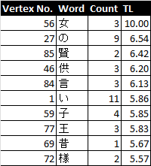
24 | と | 9 | 5.10 | 8.35 | 10.00 | 0.77 | 5.64
27 | の | 9 | 6.54 | 6.24 | 8.19 | 0.33 | 5.71
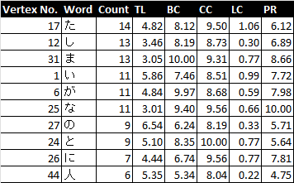
26 | に | 7 | 4.44 | 6.74 | 9.56 | 0.77 | 7.81
0 | あ | 6 | 4.31 | 4.02 | 9.08 | 1.56 | 6.04
22 | て | 6 | 4.67 | 6.92 | 6.68 | 0.28 | 3.56
40 | を | 6 | 4.30 | 8.12 | 5.20 | 0.00 | 6.66
44 | 人 | 6 | 5.35 | 5.34 | 8.04 | 0.22 | 4.75
5 | か | 5 | 3.08 | 2.11 | 6.27 | 0.00 | 3.75
8 | く | 5 | 3.96 | 5.29 | 7.35 | 0.48 | 3.53
11 | さ | 5 | 2.31 | 4.60 | 7.40 | 0.48 | 4.47
28 | は | 5 | 4.43 | 5.64 | 8.35 | 0.89 | 4.64
39 | れ | 5 | 1.30 | 2.75 | 6.81 | 1.90 | 4.85
4 | お | 4 | 3.62 | 2.13 | 3.51 | 0.48 | 2.82
23 | で | 4 | 4.26 | 3.82 | 6.90 | 0.71 | 4.16
59 | 子 | 4 | 5.85 | 2.84 | 5.16 | 0.00 | 2.73
7 | き | 3 | 3.89 | 1.84 | 7.22 | 1.33 | 2.60
9 | け | 3 | 3.67 | 2.13 | 5.73 | 1.33 | 3.38
10 | こ | 3 | 5.30 | 0.82 | 6.99 | 1.67 | 1.76
14 | す | 3 | 4.04 | 1.82 | 3.72 | 0.00 | 2.47
19 | ち | 3 | 4.83 | 1.32 | 7.64 | 2.00 | 2.24
20 | っ | 3 | 5.26 | 0.52 | 6.95 | 0.00 | 1.60
34 | や | 3 | 3.71 | 4.64 | 4.90 | 0.67 | 3.34
35 | よ | 3 | 4.90 | 1.39 | 5.13 | 3.00 | 3.65
36 | ら | 3 | 0.06 | 2.02 | 4.55 | 0.00 | 3.17
37 | り | 3 | 3.47 | 1.01 | 6.64 | 4.00 | 1.99
38 | る | 3 | 4.97 | 1.35 | 6.47 | 2.00 | 2.97
46 | 供 | 3 | 6.20 | 1.14 | 7.08 | 0.00 | 1.33
56 | 女 | 3 | 10.00 | 0.33 | 4.61 | 0.00 | 0.99
77 | 王 | 3 | 5.83 | 1.37 | 4.77 | 1.67 | 1.57
84 | 言 | 3 | 6.13 | 0.53 | 5.62 | 0.00 | 1.29
92 | １ | 3 | 4.81 | 2.85 | 2.55 | 0.00 | 1.75
2 | う | 2 | 5.01 | 1.10 | 6.19 | 5.00 | 2.70
3 | え | 2 | 0.46 | 1.04 | 2.32 | 0.00 | 2.29
29 | ば | 2 | 0.00 | 0.00 | 5.40 | 10.00 | 1.49
30 | び | 2 | 4.01 | 1.29 | 6.35 | 0.00 | 1.87
32 | み | 2 | 4.25 | 1.09 | 6.60 | 3.33 | 1.86
33 | も | 2 | 4.73 | 1.89 | 2.59 | 0.00 | 1.42
51 | 后 | 2 | 1.62 | 0.26 | 4.16 | 0.00 | 0.91
72 | 様 | 2 | 5.57 | 0.51 | 6.90 | 3.33 | 0.84
75 | 水 | 2 | 4.11 | 0.92 | 4.16 | 0.00 | 0.89
78 | 産 | 2 | 4.11 | 2.35 | 5.33 | 3.33 | 1.89
82 | 蛙 | 2 | 5.44 | 0.36 | 6.56 | 3.33 | 0.64
85 | 賢 | 2 | 6.42 | 0.21 | 4.80 | 0.00 | 1.29
13 | じ | 1 | 3.47 | 0.61 | 5.33 | 0.00 | 1.19
15 | せ | 1 | 3.45 | 0.63 | 1.87 | 0.00 | 1.28
16 | そ | 1 | 3.27 | 0.00 | 4.93 | 0.00 | 0.00
18 | だ | 1 | 4.51 | 0.21 | 3.11 | 0.00 | 0.88
21 | つ | 1 | 3.98 | 0.52 | 3.11 | 0.00 | 1.00
41 | ん | 1 | 3.86 | 0.61 | 3.85 | 0.00 | 1.43
42 | 一 | 1 | 4.80 | 0.32 | 4.52 | 0.00 | 0.97
43 | 事 | 1 | 4.48 | 0.71 | 2.79 | 0.00 | 1.09
45 | 会 | 1 | 4.39 | 1.22 | 2.81 | 0.00 | 1.11
47 | 出 | 1 | 4.17 | 0.63 | 1.80 | 0.00 | 1.00
48 | 分 | 1 | 4.40 | 0.32 | 4.96 | 0.00 | 0.88
49 | 友 | 1 | 3.71 | 0.63 | 0.92 | 10.00 | 1.06
50 | 可 | 1 | 5.11 | 0.79 | 2.57 | 0.00 | 0.77
52 | 命 | 1 | 3.88 | 0.63 | 2.88 | 0.00 | 1.00
53 | 喜 | 1 | 4.22 | 0.47 | 3.53 | 0.00 | 0.86
54 | 国 | 1 | 5.14 | 0.21 | 5.44 | 0.00 | 0.84
55 | 大 | 1 | 4.58 | 1.24 | 0.00 | 0.00 | 0.67
57 | 妃 | 1 | 2.96 | 0.26 | 4.16 | 0.00 | 0.91
58 | 娘 | 1 | 4.64 | 0.13 | 4.93 | 0.00 | 1.00
60 | 宴 | 1 | 4.48 | 1.23 | 1.18 | 0.00 | 0.91
61 | 家 | 1 | 4.44 | 0.40 | 5.37 | 10.00 | 0.86
62 | 年 | 1 | 4.81 | 0.69 | 2.90 | 0.00 | 0.61
63 | 当 | 1 | 4.58 | 0.66 | 5.44 | 0.00 | 1.09
64 | 愛 | 1 | 5.49 | 0.78 | 4.86 | 0.00 | 0.99
65 | 戚 | 1 | 4.03 | 0.69 | 2.59 | 0.00 | 0.91
66 | 抑 | 1 | 2.38 | 0.26 | 0.83 | 0.00 | 1.00
67 | 招 | 1 | 4.31 | 0.45 | 4.08 | 0.00 | 0.77
68 | 日 | 1 | 4.43 | 0.63 | 5.16 | 0.00 | 0.91
69 | 昔 | 1 | 5.67 | 0.00 | 2.75 | 0.00 | 0.00
70 | 望 | 1 | 5.40 | 0.20 | 3.69 | 0.00 | 0.65
71 | 本 | 1 | 4.71 | 0.67 | 2.93 | 0.00 | 0.89
73 | 残 | 1 | 3.38 | 0.21 | 4.19 | 0.00 | 1.00
74 | 毎 | 1 | 4.55 | 0.64 | 2.75 | 0.00 | 0.67
76 | 浴 | 1 | 4.06 | 0.22 | 3.53 | 0.00 | 0.55
79 | 皿 | 1 | 4.23 | 0.33 | 4.90 | 0.00 | 0.91
80 | 知 | 1 | 4.53 | 0.73 | 4.58 | 0.00 | 1.06
81 | 経 | 1 | 4.81 | 0.68 | 5.40 | 0.00 | 0.85
83 | 親 | 1 | 4.35 | 0.71 | 1.01 | 0.00 | 0.67
86 | 運 | 1 | 5.08 | 0.68 | 2.79 | 0.00 | 0.99
87 | 達 | 1 | 3.71 | 0.61 | 2.53 | 10.00 | 1.24
88 | 金 | 1 | 5.29 | 0.69 | 4.67 | 0.00 | 1.22
89 | 開 | 1 | 4.13 | 1.50 | 4.10 | 0.00 | 1.00
90 | 陸 | 1 | 2.25 | 0.65 | 5.44 | 0.00 | 1.52
91 | 食 | 1 | 4.66 | 0.72 | 1.15 | 0.00 | 0.89
93 | ２ | 1 | 5.08 | 0.44 | 4.52 | 0.00 | 0.61
94 | ３ | 1 | 5.08 | 0.44 | 4.52 | 0.00 | 0.61

